Sheet1
1 | 换幕动画美术需求（目前主要用于关卡！）
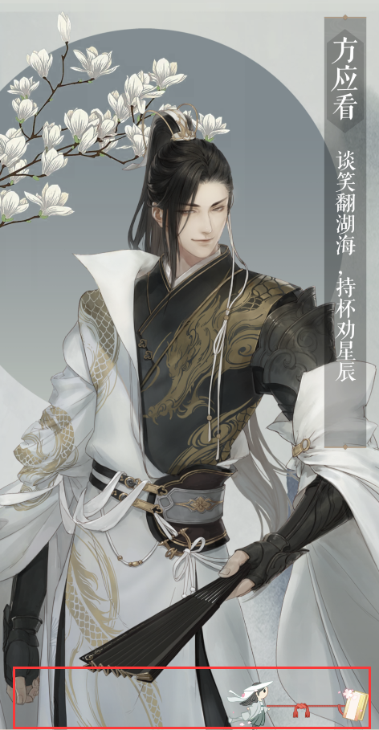

 |  | 1 | loading动画
 |  | 2 | loading背景图
2

1

